圖表索引
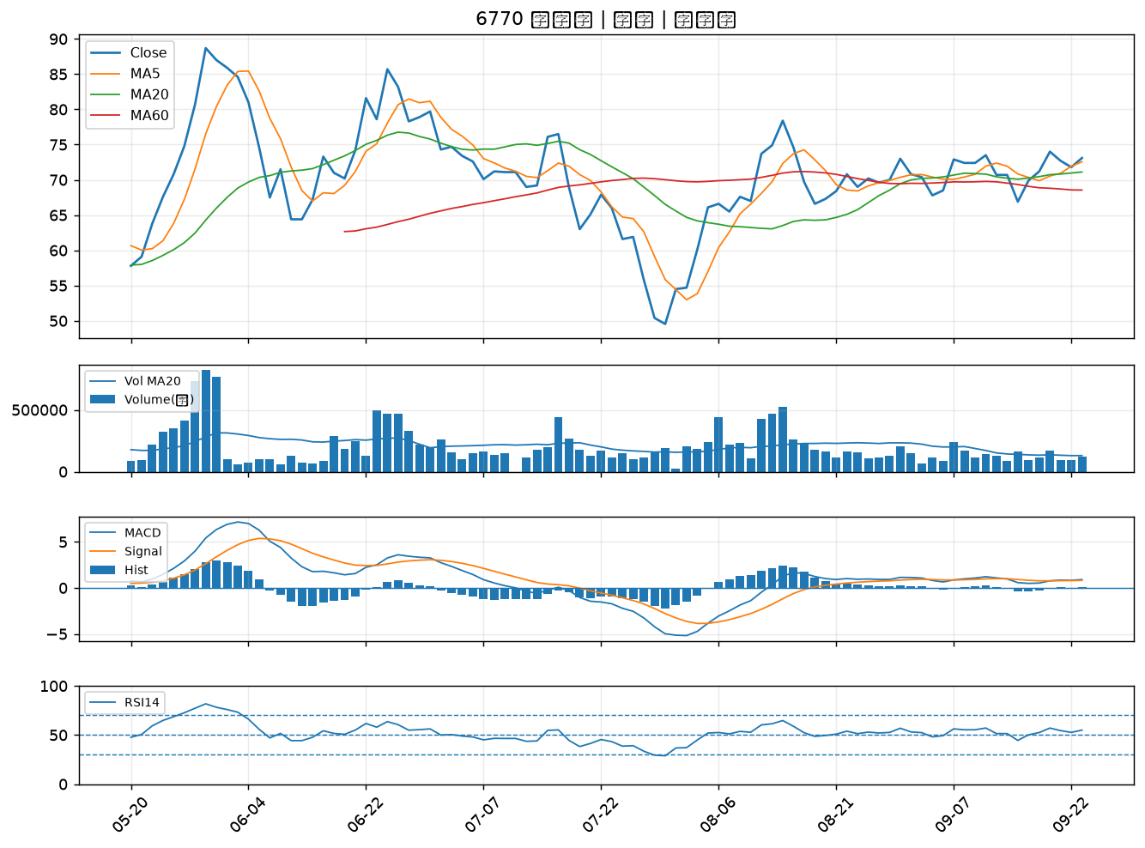
股票代號 | 股票名稱 | 市場 | 買進觀察分級 | 主力突破分數 | 圖表路徑
3042 | 晶技 | 上市 | A級 | 6 | output/charts/20260923/3042_晶技.png
2104 | 國際中橡 | 上市 | A級 | 6 | output/charts/20260923/2104_國際中橡.png
1102 | 亞泥 | 上市 | A級 | 5 | output/charts/20260923/1102_亞泥.png
1727 | 中華化 | 上市 | A級 | 5 | output/charts/20260923/1727_中華化.png
4770 | 上品 | 上市 | A級 | 5 | output/charts/20260923/4770_上品.png
6805 | 富世達 | 上市 | A級 | 4 | output/charts/20260923/6805_富世達.png
9945 | 潤泰新 | 上市 | A級 | 3 | output/charts/20260923/9945_潤泰新.png
2915 | 潤泰全 | 上市 | A級 | 3 | output/charts/20260923/2915_潤泰全.png
2342 | 茂矽 | 上市 | B級 | 6 | output/charts/20260923/2342_茂矽.png
2347 | 聯強 | 上市 | B級 | 6 | output/charts/20260923/2347_聯強.png
2030 | 彰源 | 上市 | B級 | 5 | output/charts/20260923/2030_彰源.png
2241 | 艾姆勒 | 上市 | B級 | 5 | output/charts/20260923/2241_艾姆勒.png
2404 | 漢唐 | 上市 | B級 | 5 | output/charts/20260923/2404_漢唐.png
3014 | 聯陽 | 上市 | B級 | 5 | output/charts/20260923/3014_聯陽.png
2208 | 台船 | 上市 | B級 | 5 | output/charts/20260923/2208_台船.png
2302 | 麗正 | 上市 | B級 | 4 | output/charts/20260923/2302_麗正.png
3094 | 聯傑 | 上市 | B級 | 3 | output/charts/20260923/3094_聯傑.png
2379 | 瑞昱 | 上市 | B級 | 3 | output/charts/20260923/2379_瑞昱.png
3717 | 聯嘉投控 | 上市 | B級 | 2 | output/charts/20260923/3717_聯嘉投控.png
2330 | 台積電 | 上市 | B級 | 2 | output/charts/20260923/2330_台積電.png
3532 | 台勝科 | 上市 | B級 | 2 | output/charts/20260923/3532_台勝科.png
2034 | 允強 | 上市 | B級 | 2 | output/charts/20260923/2034_允強.png
8150 | 南茂 | 上市 | B級 | 2 | output/charts/20260923/8150_南茂.png
6116 | 彩晶 | 上市 | B級 | 2 | output/charts/20260923/6116_彩晶.png
1710 | 東聯 | 上市 | B級 | 2 | output/charts/20260923/1710_東聯.png
2069 | 運錩 | 上市 | B級 | 2 | output/charts/20260923/2069_運錩.png
3167 | 大量 | 上市 | B級 | 1 | output/charts/20260923/3167_大量.png
4956 | 光鋐 | 上市 | B級 | 1 | output/charts/20260923/4956_光鋐.png
6742 | 澤米 | 上市 | B級 | 1 | output/charts/20260923/6742_澤米.png
6770 | 力積電 | 上市 | B級 | 1 | output/charts/20260923/6770_力積電.png

3042 晶技｜A級
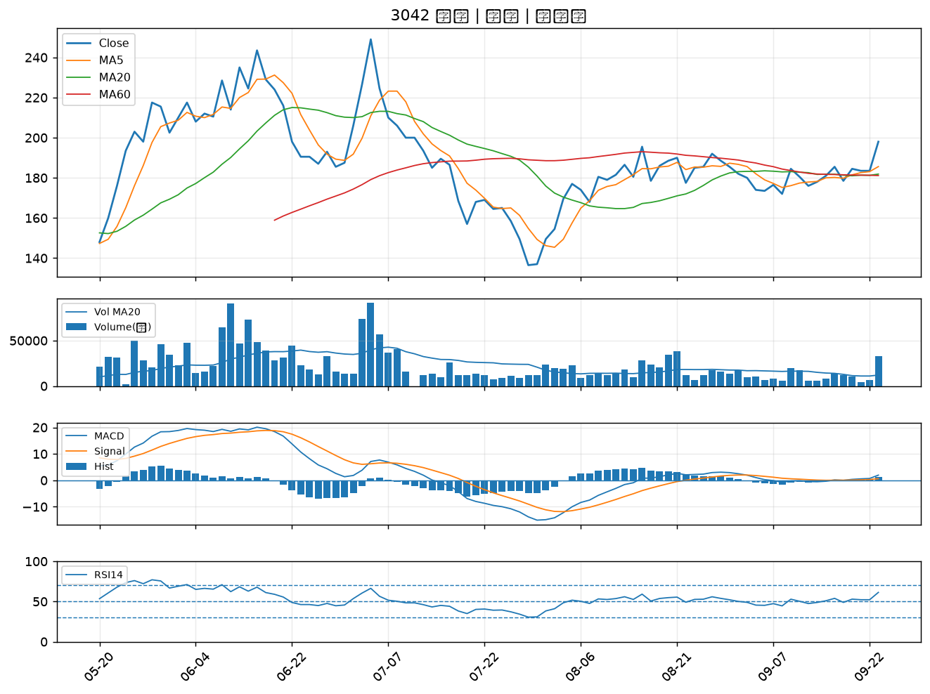

2104 國際中橡｜A級
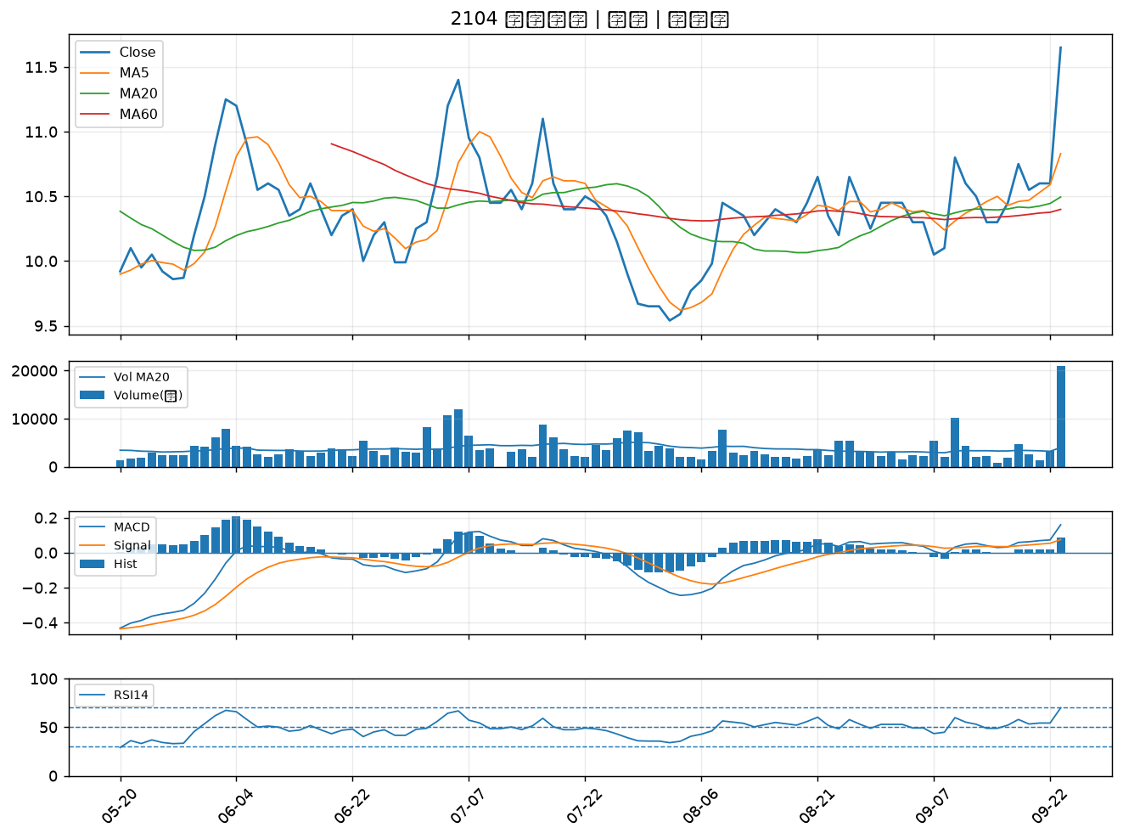

1102 亞泥｜A級
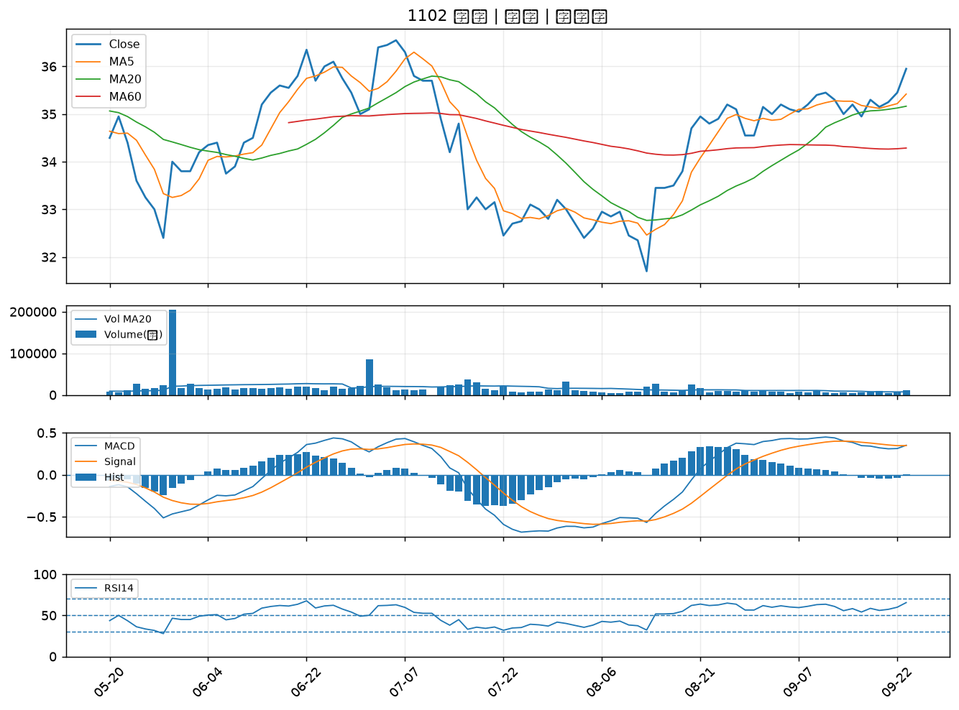

1727 中華化｜A級
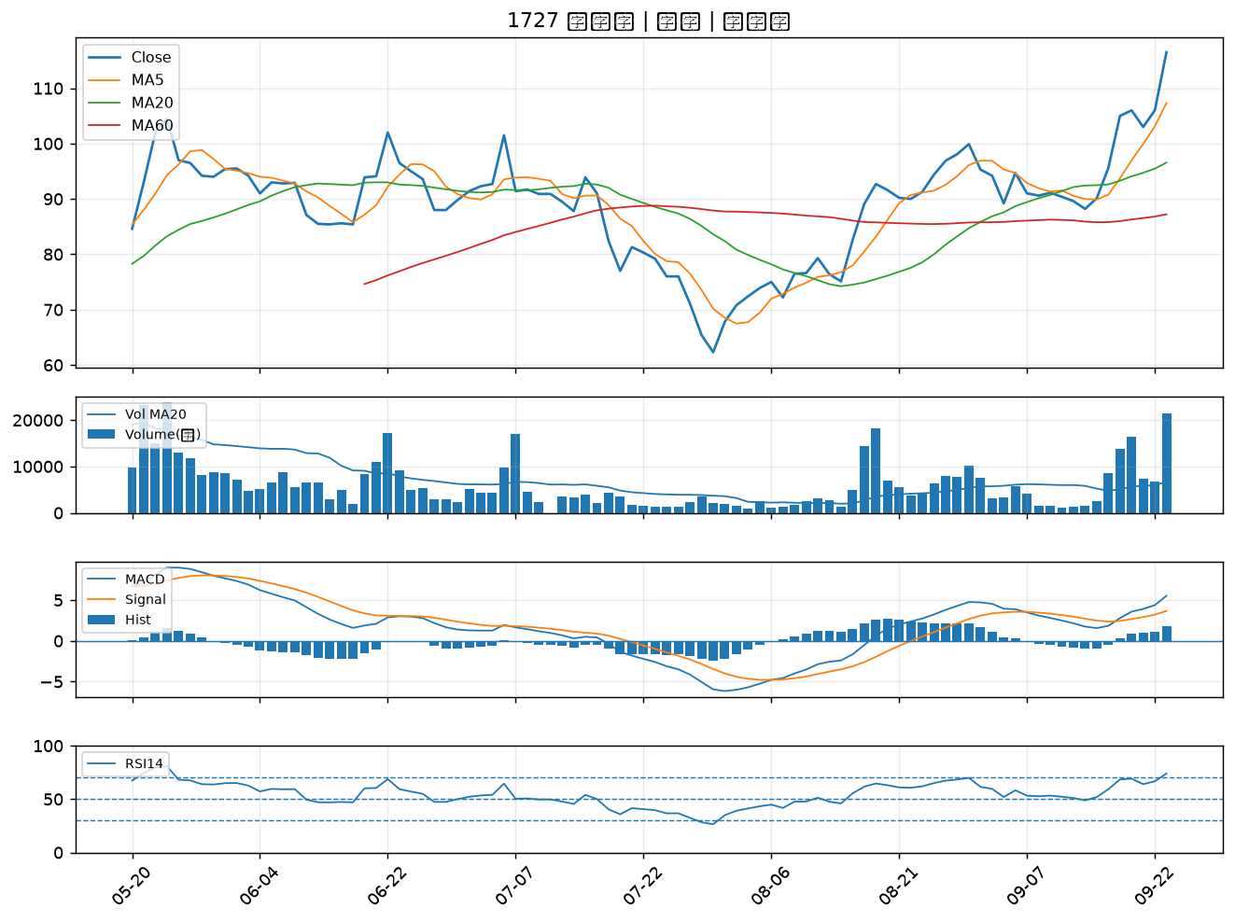

4770 上品｜A級
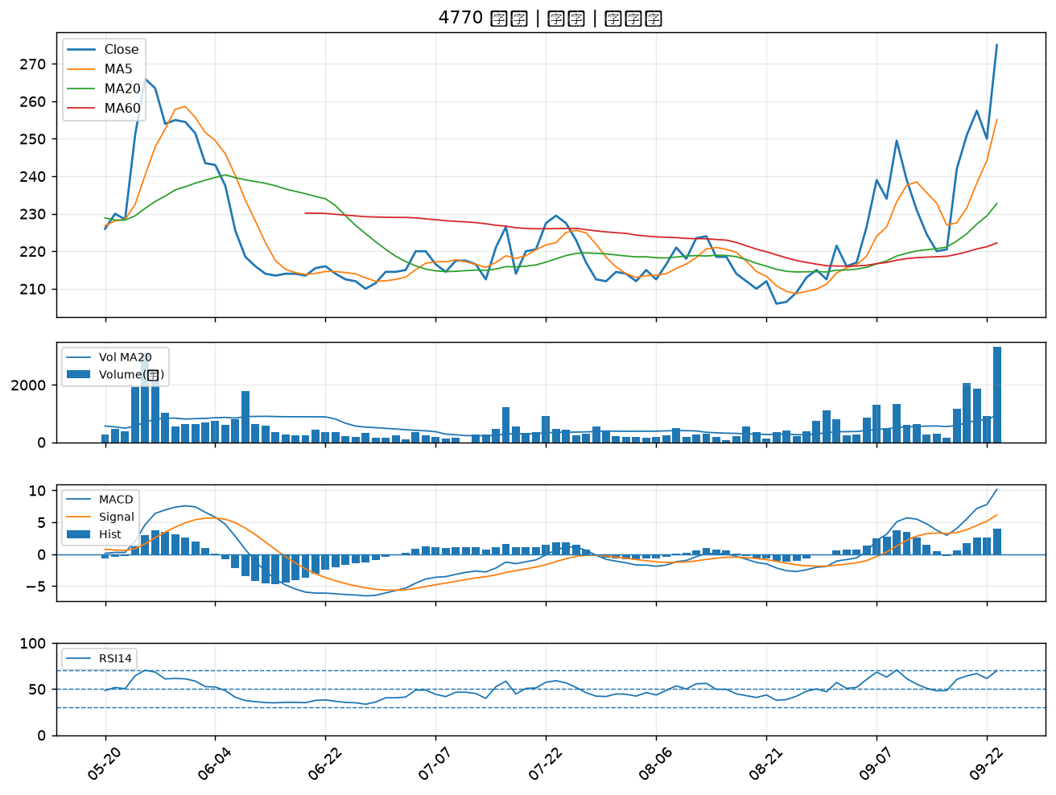

6805 富世達｜A級
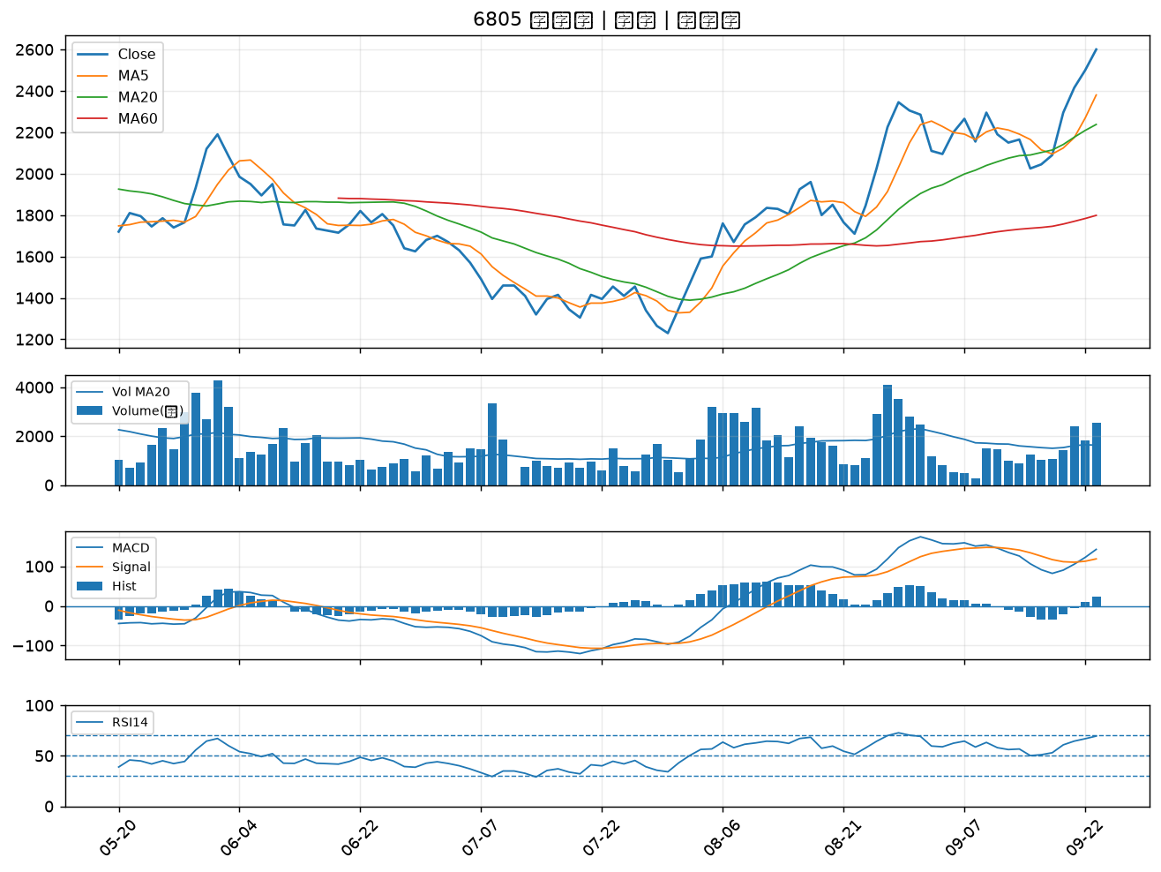

9945 潤泰新｜A級
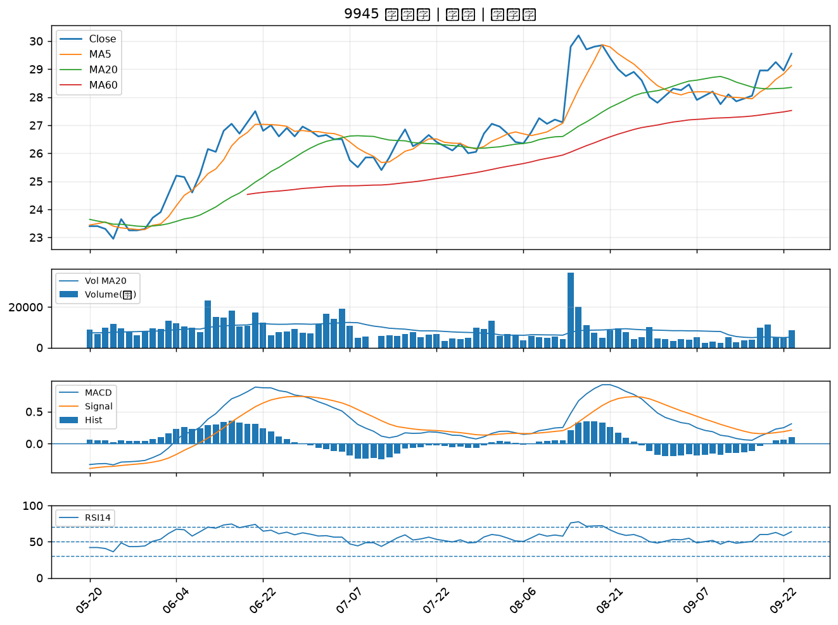

2915 潤泰全｜A級
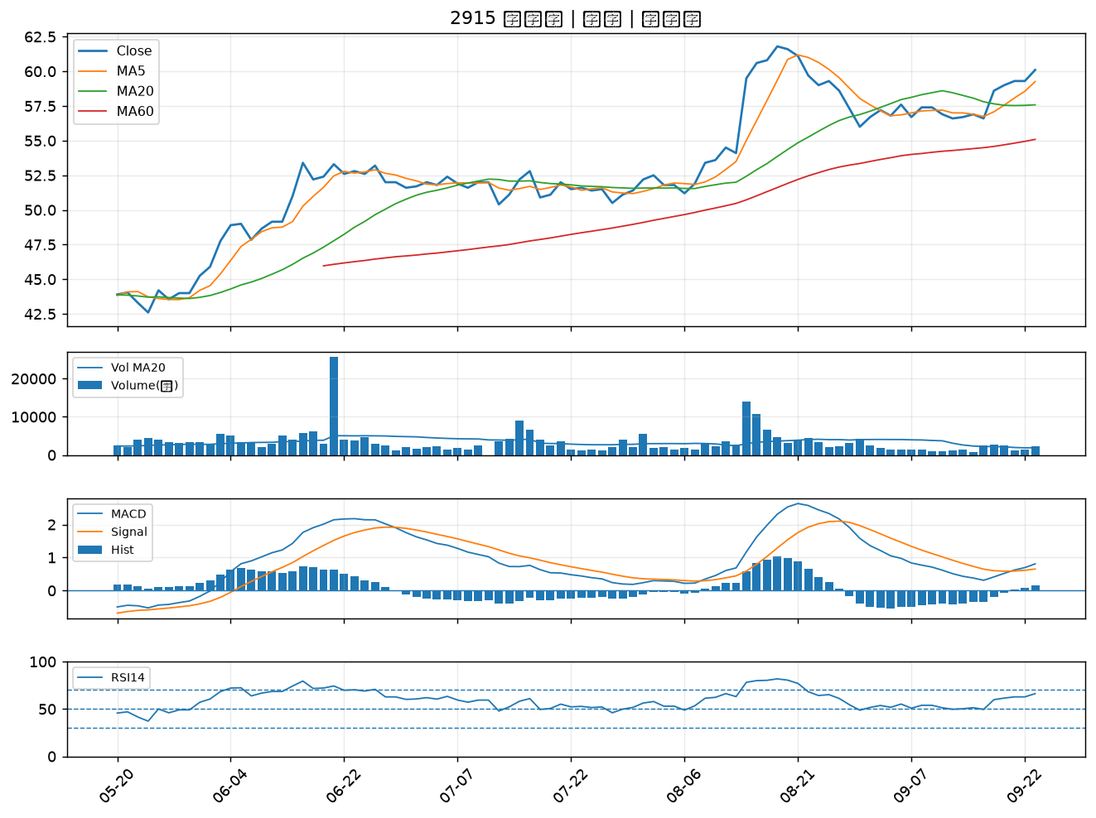

2342 茂矽｜B級
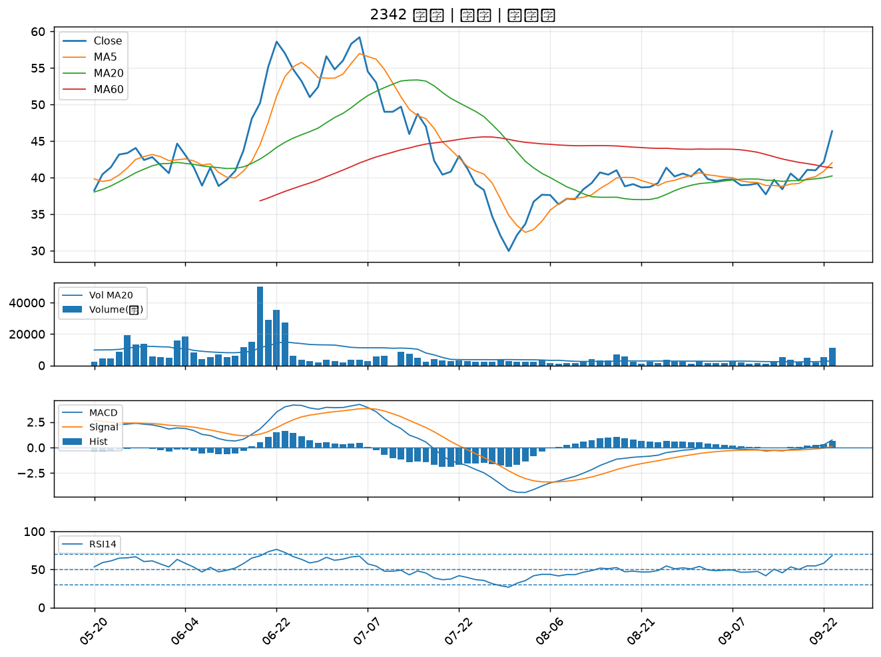

2347 聯強｜B級
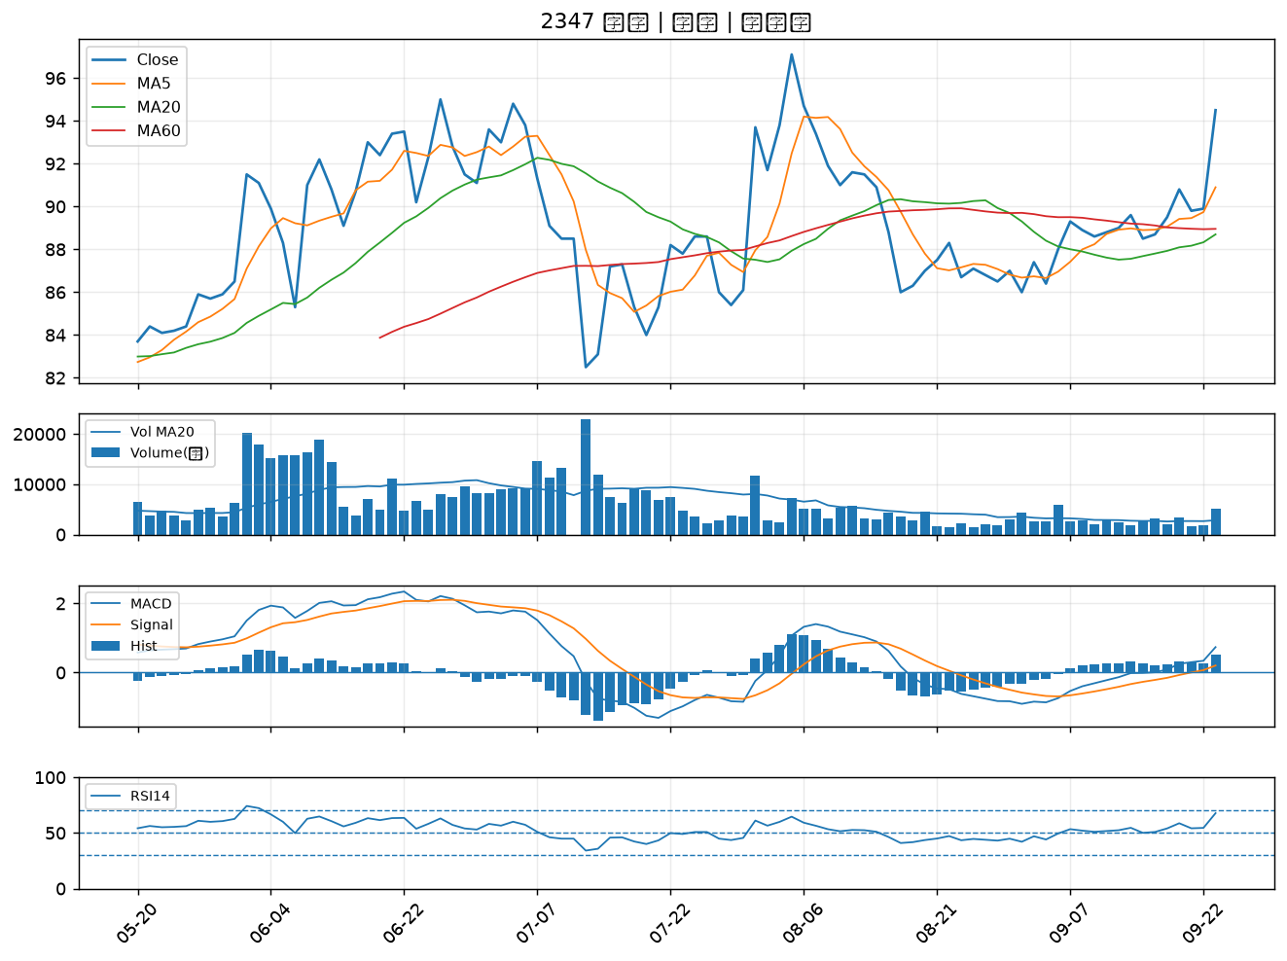

2030 彰源｜B級
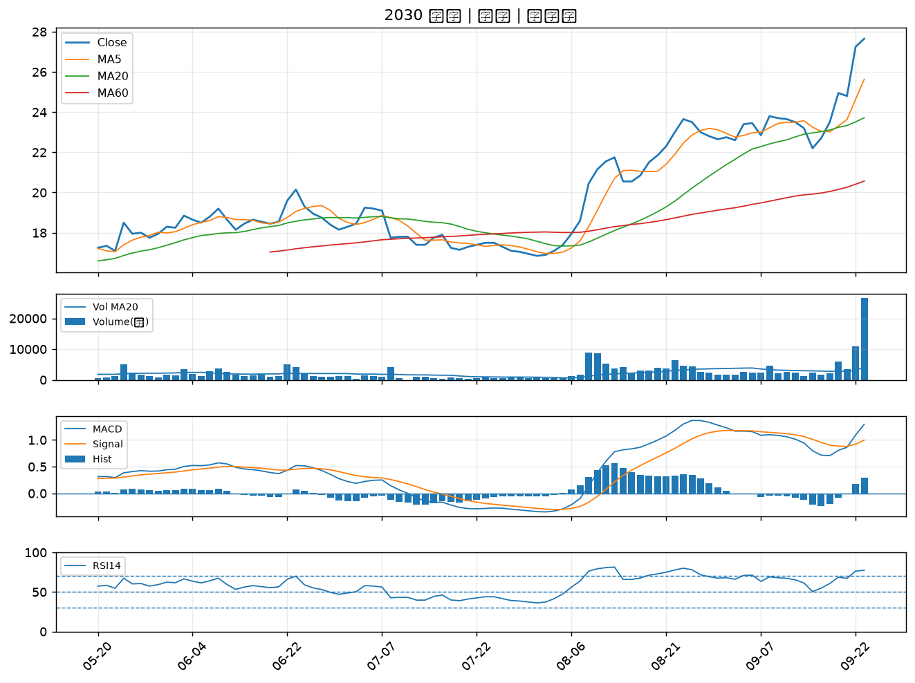

2241 艾姆勒｜B級
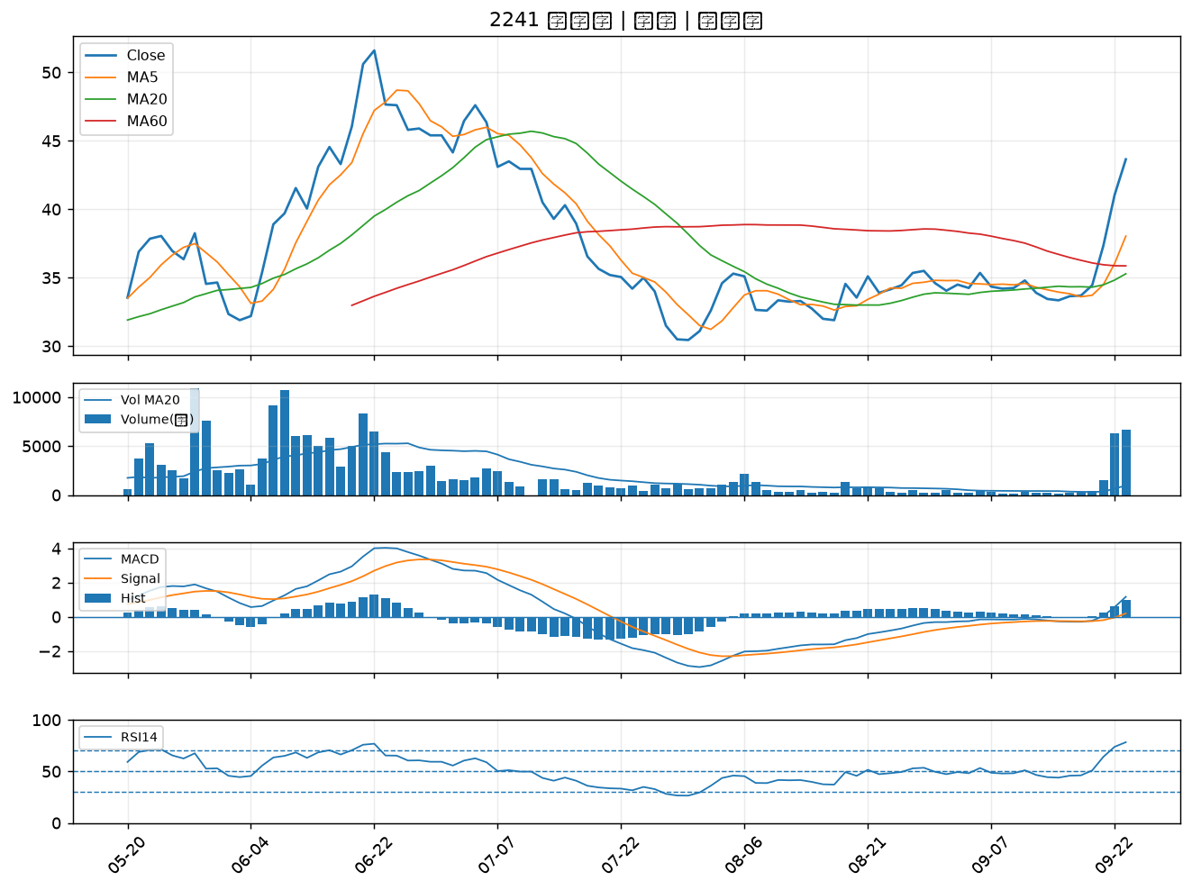

2404 漢唐｜B級
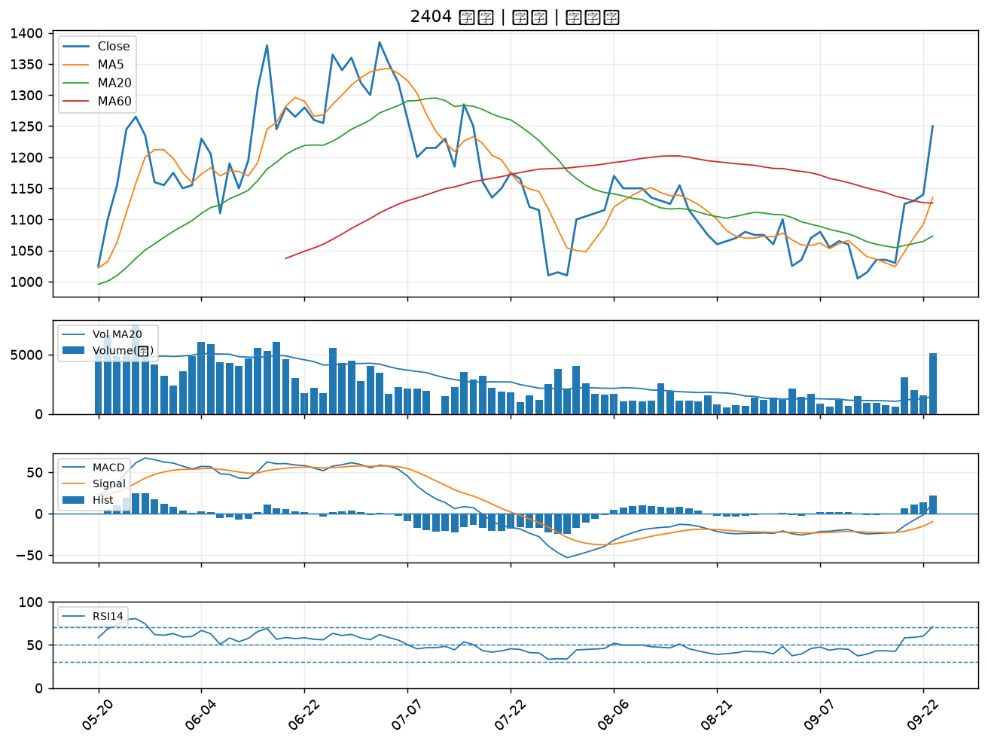

3014 聯陽｜B級
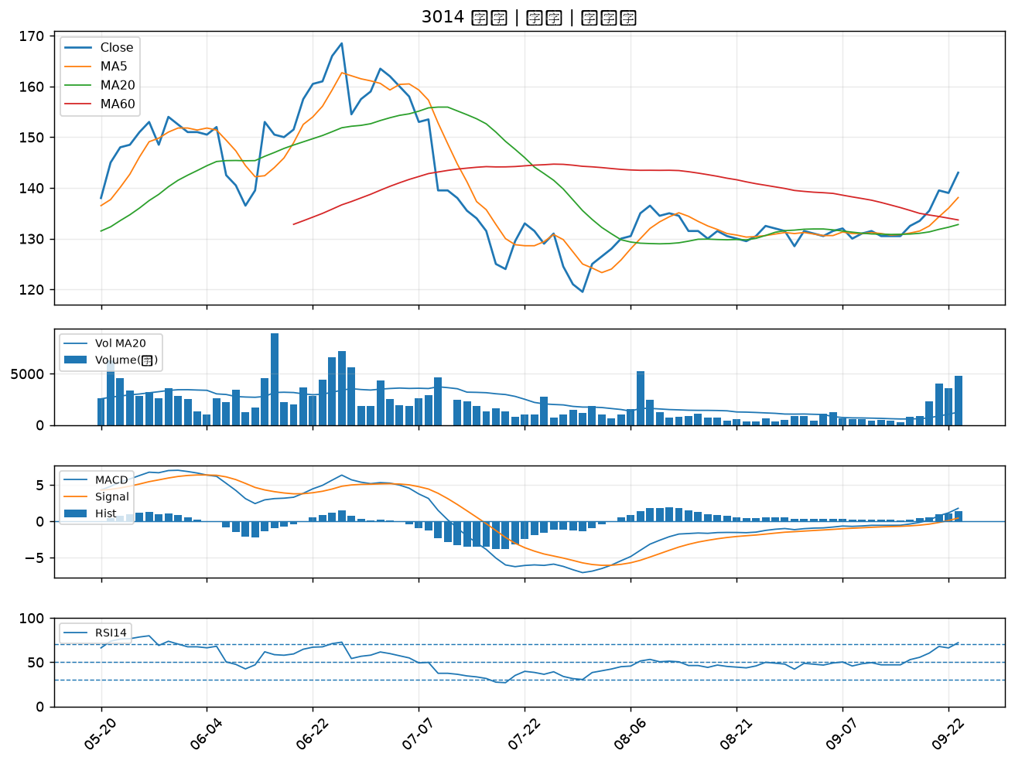

2208 台船｜B級
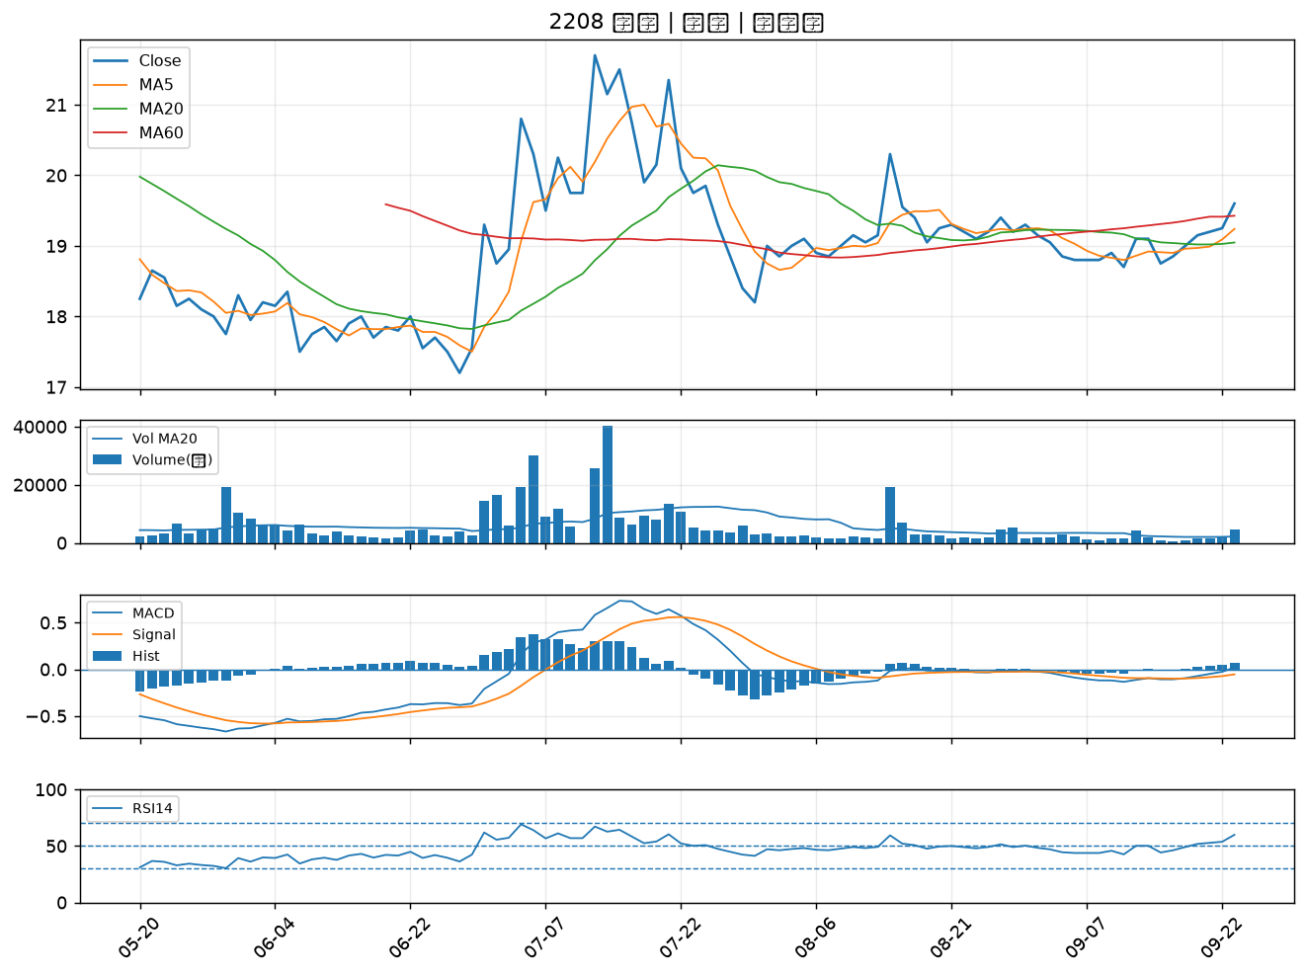

2302 麗正｜B級
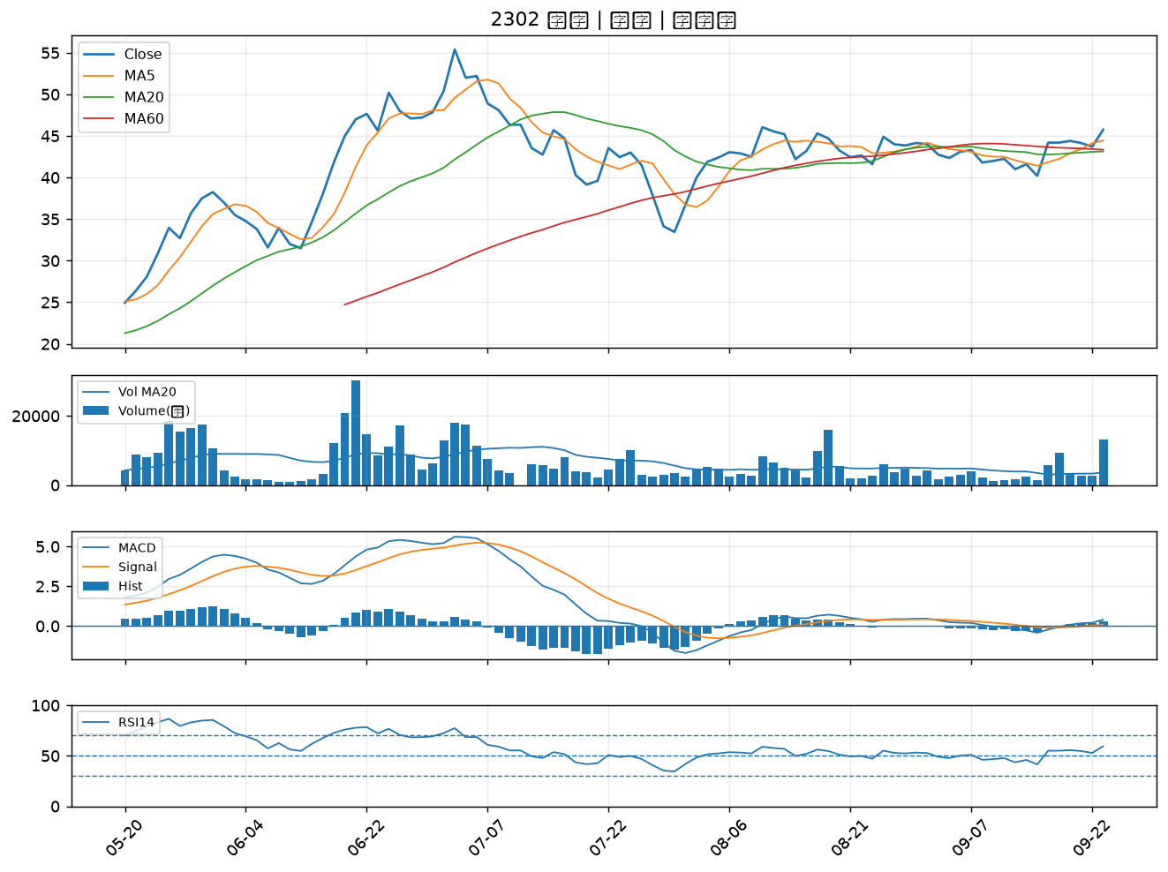

3094 聯傑｜B級
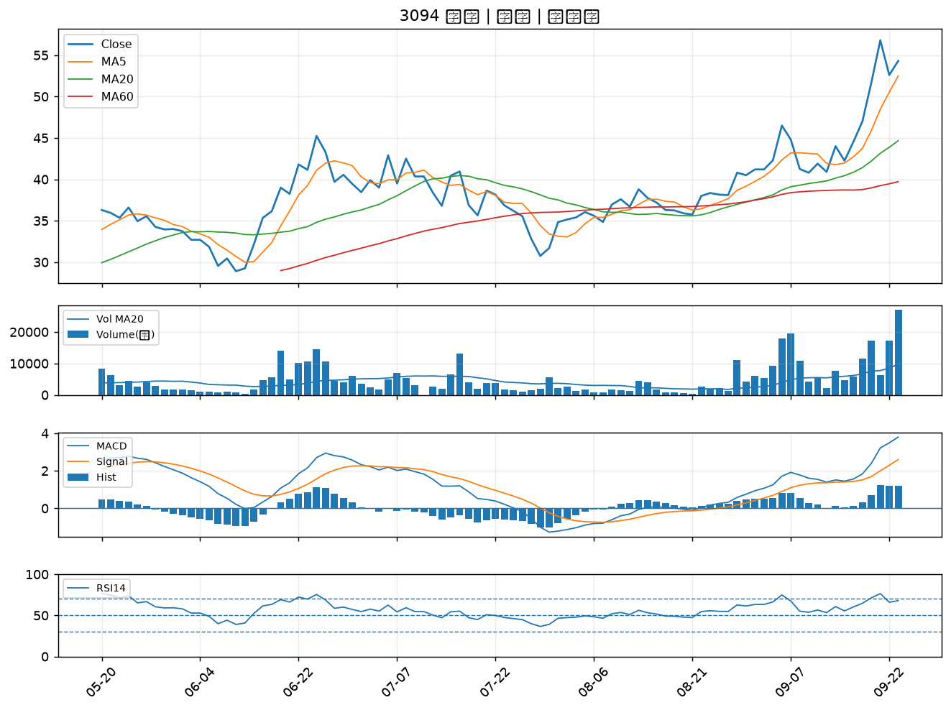

2379 瑞昱｜B級
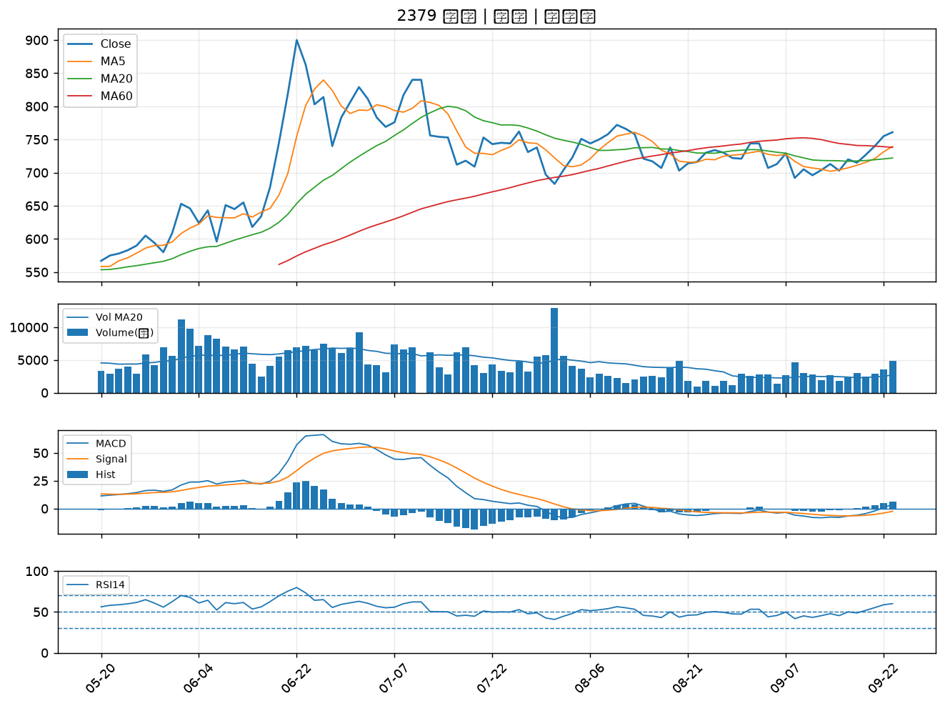

3717 聯嘉投控｜B級
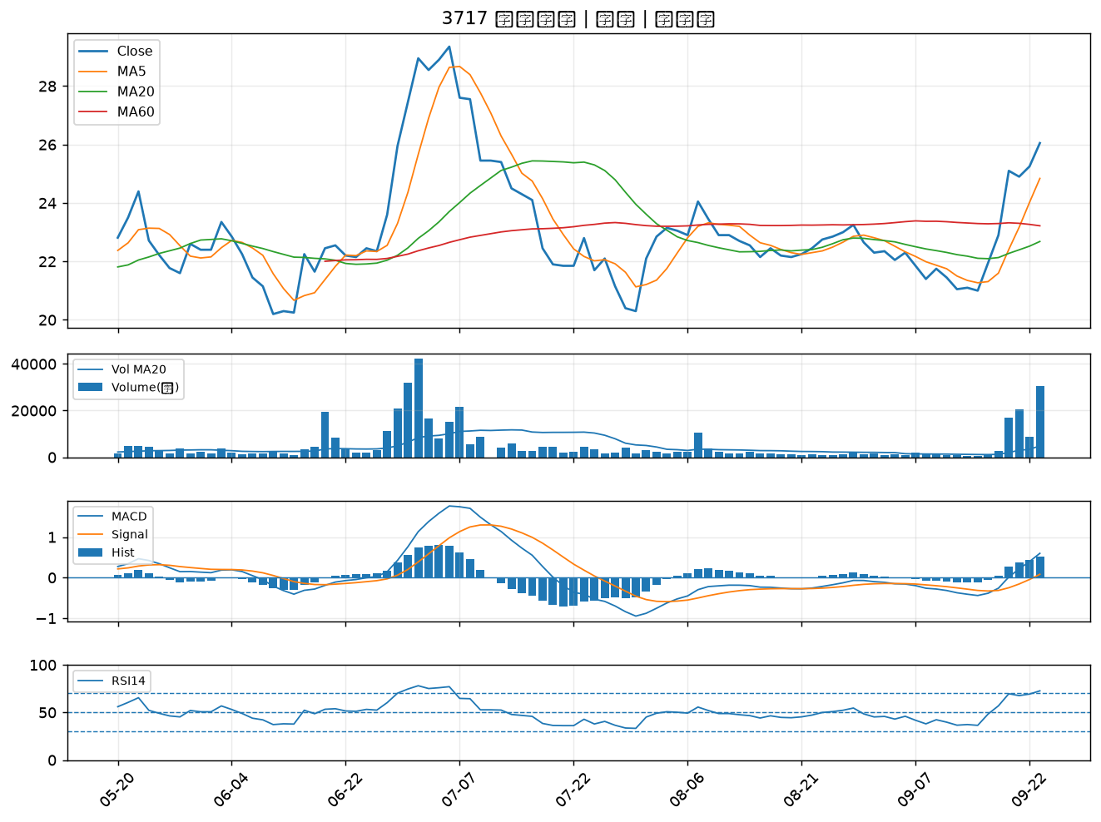

2330 台積電｜B級
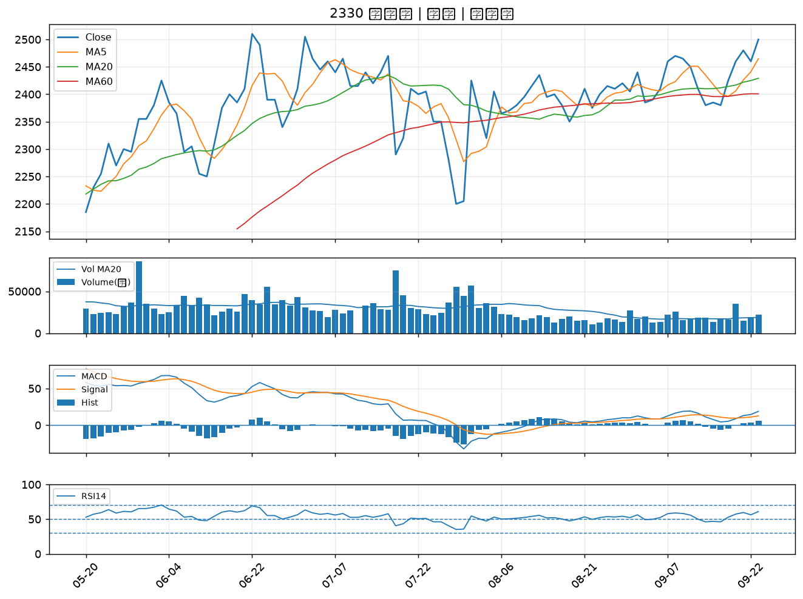

3532 台勝科｜B級
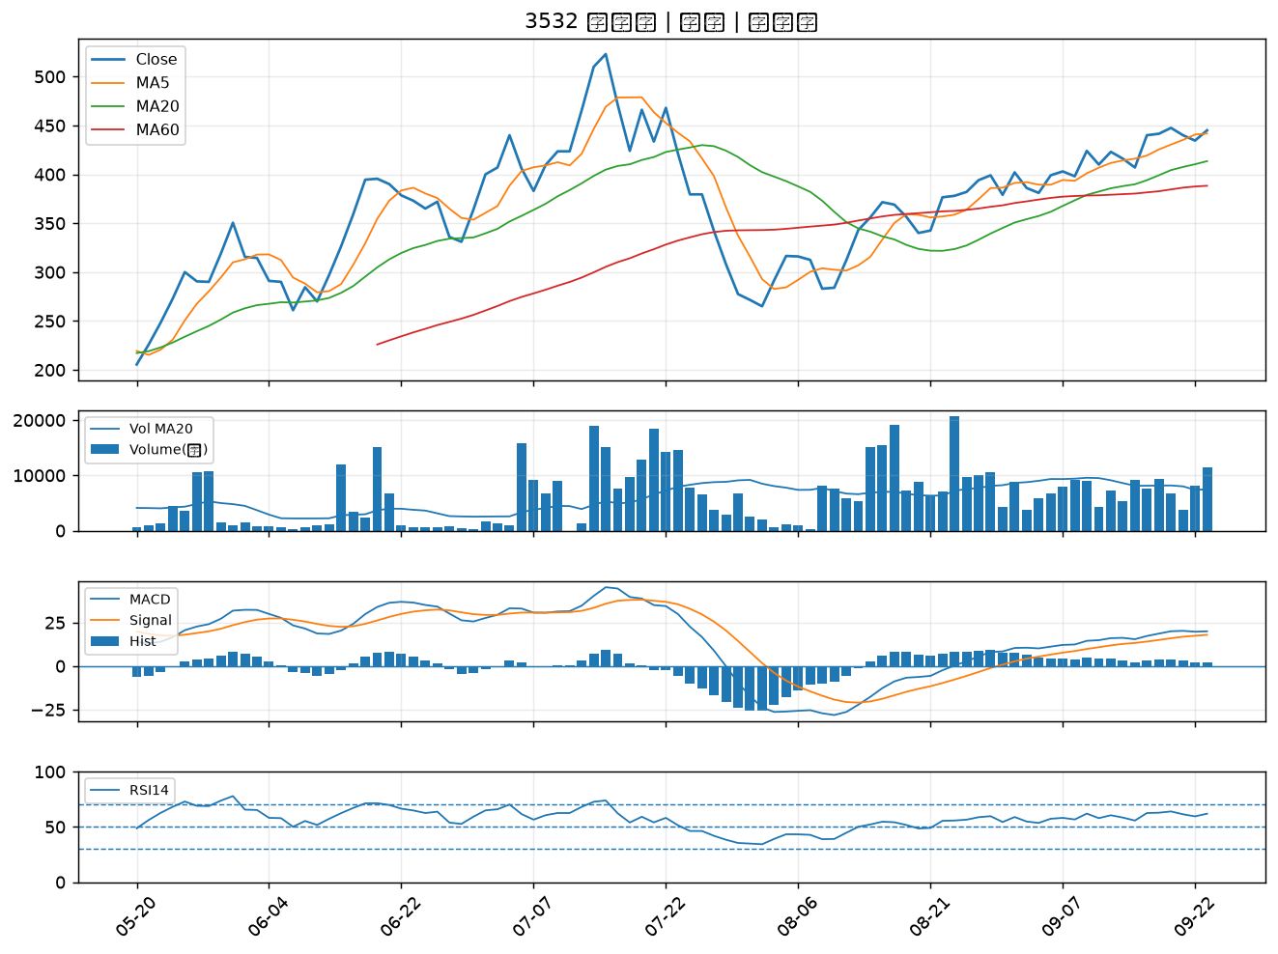

2034 允強｜B級
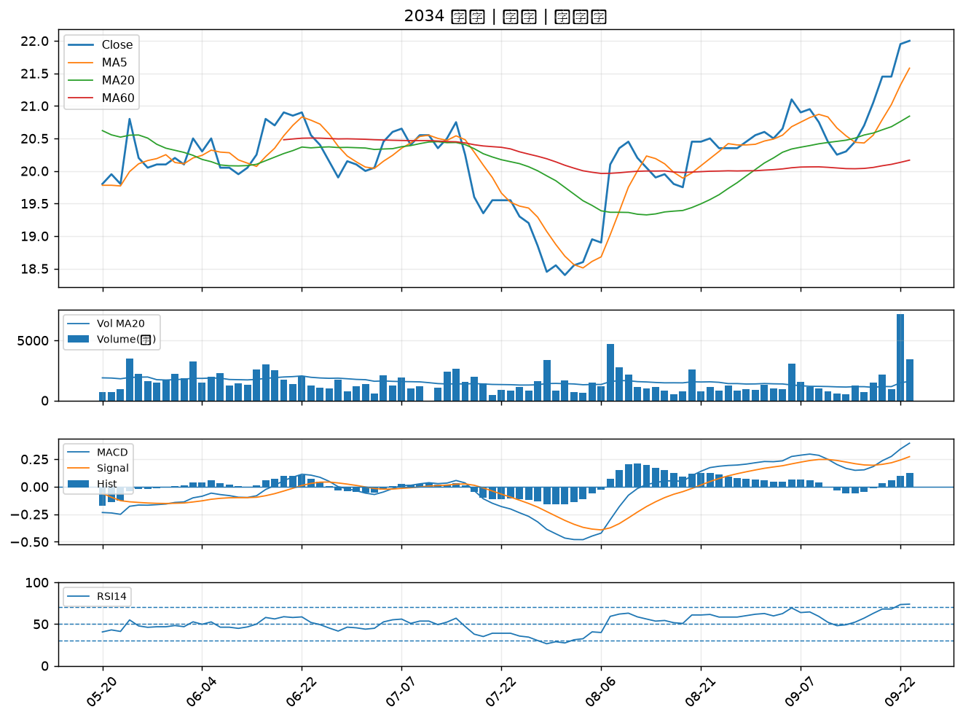

8150 南茂｜B級
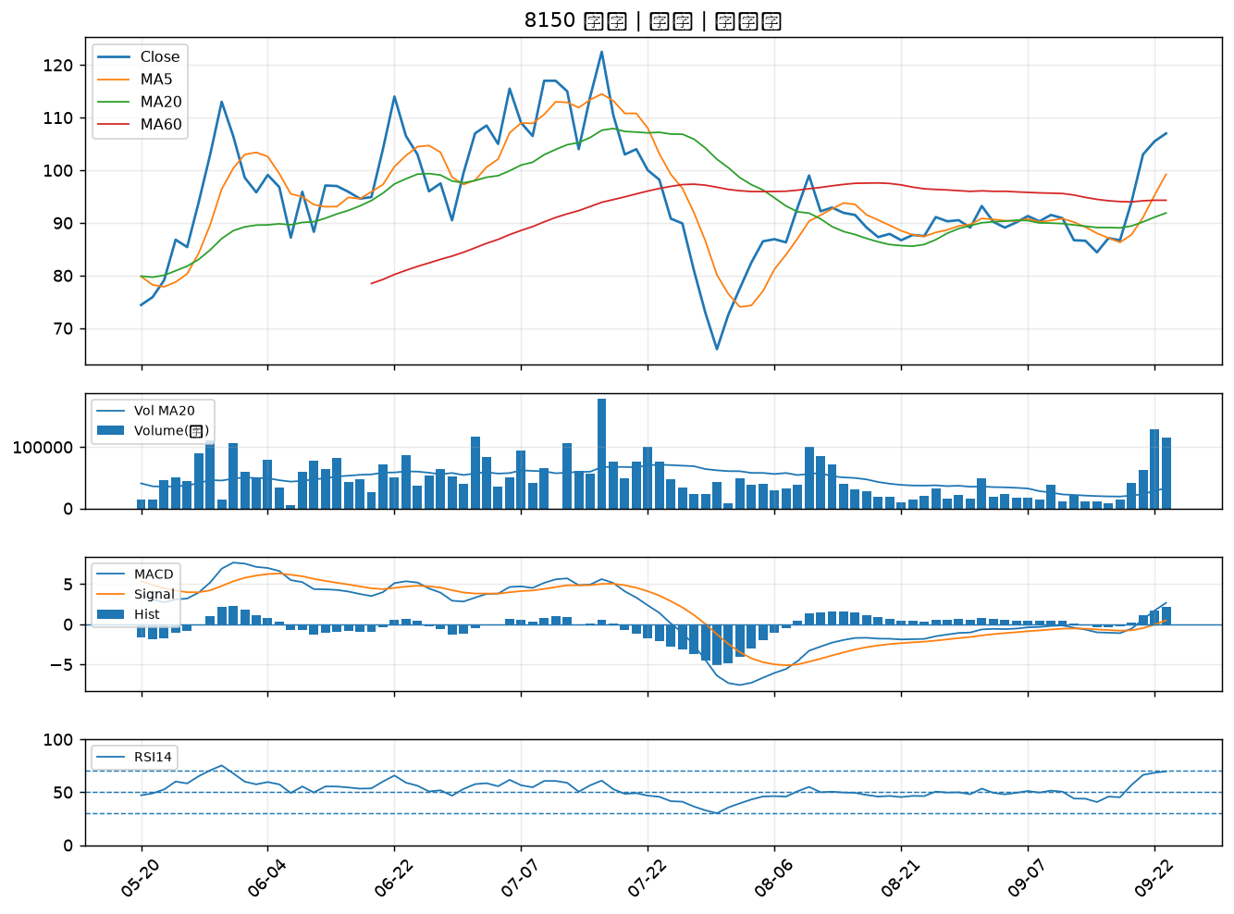

6116 彩晶｜B級
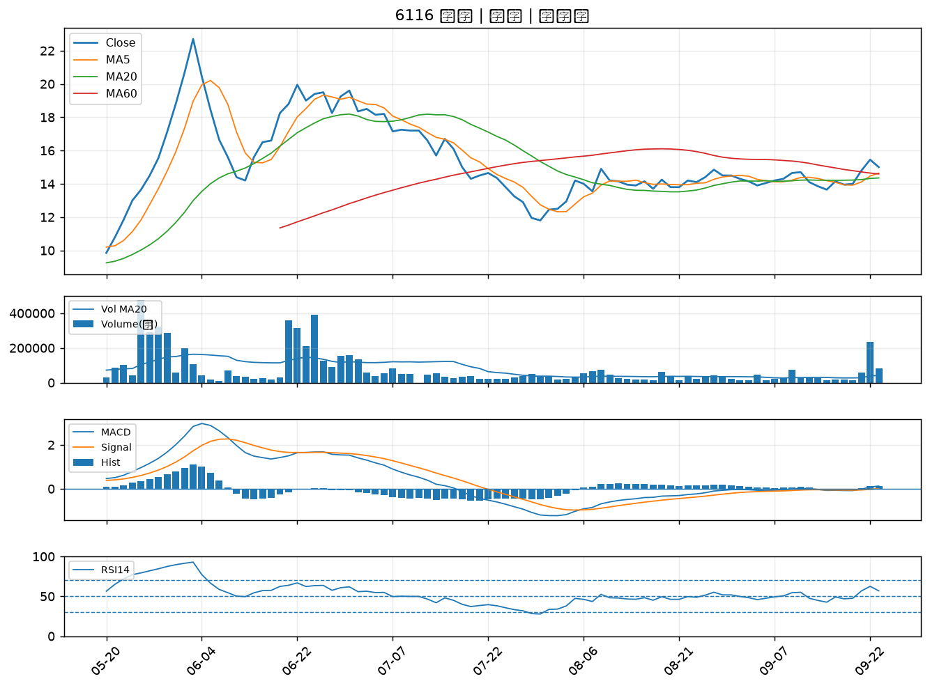

1710 東聯｜B級
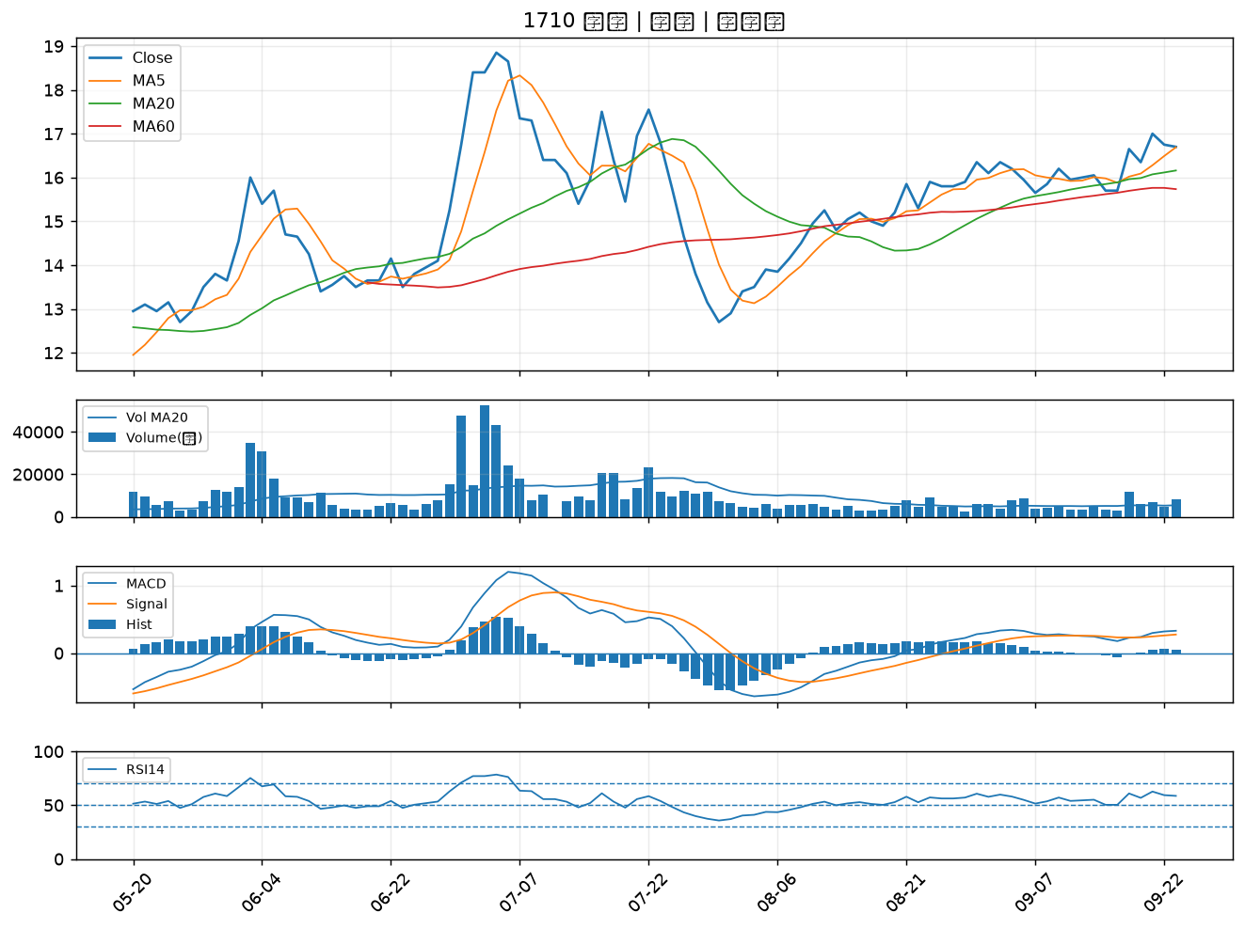

2069 運錩｜B級
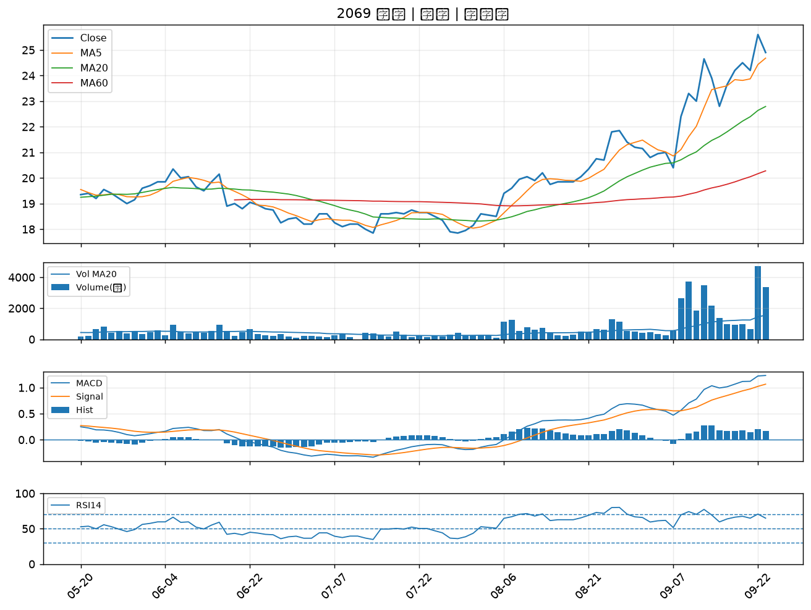

3167 大量｜B級
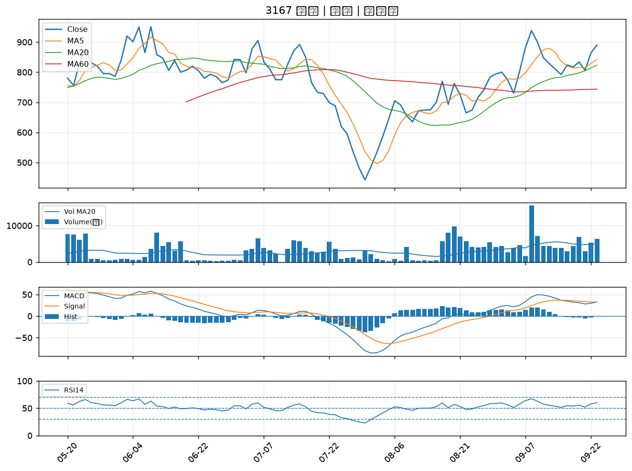

4956 光鋐｜B級
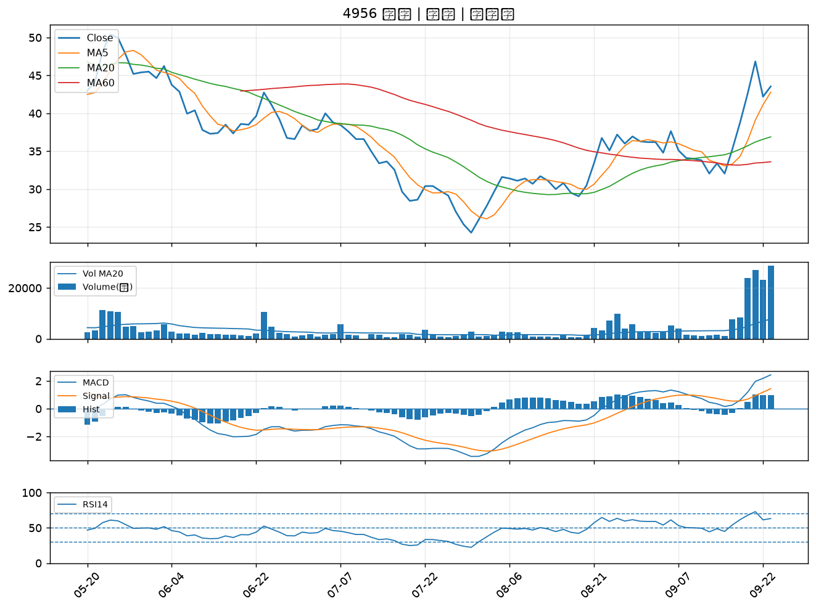

6742 澤米｜B級
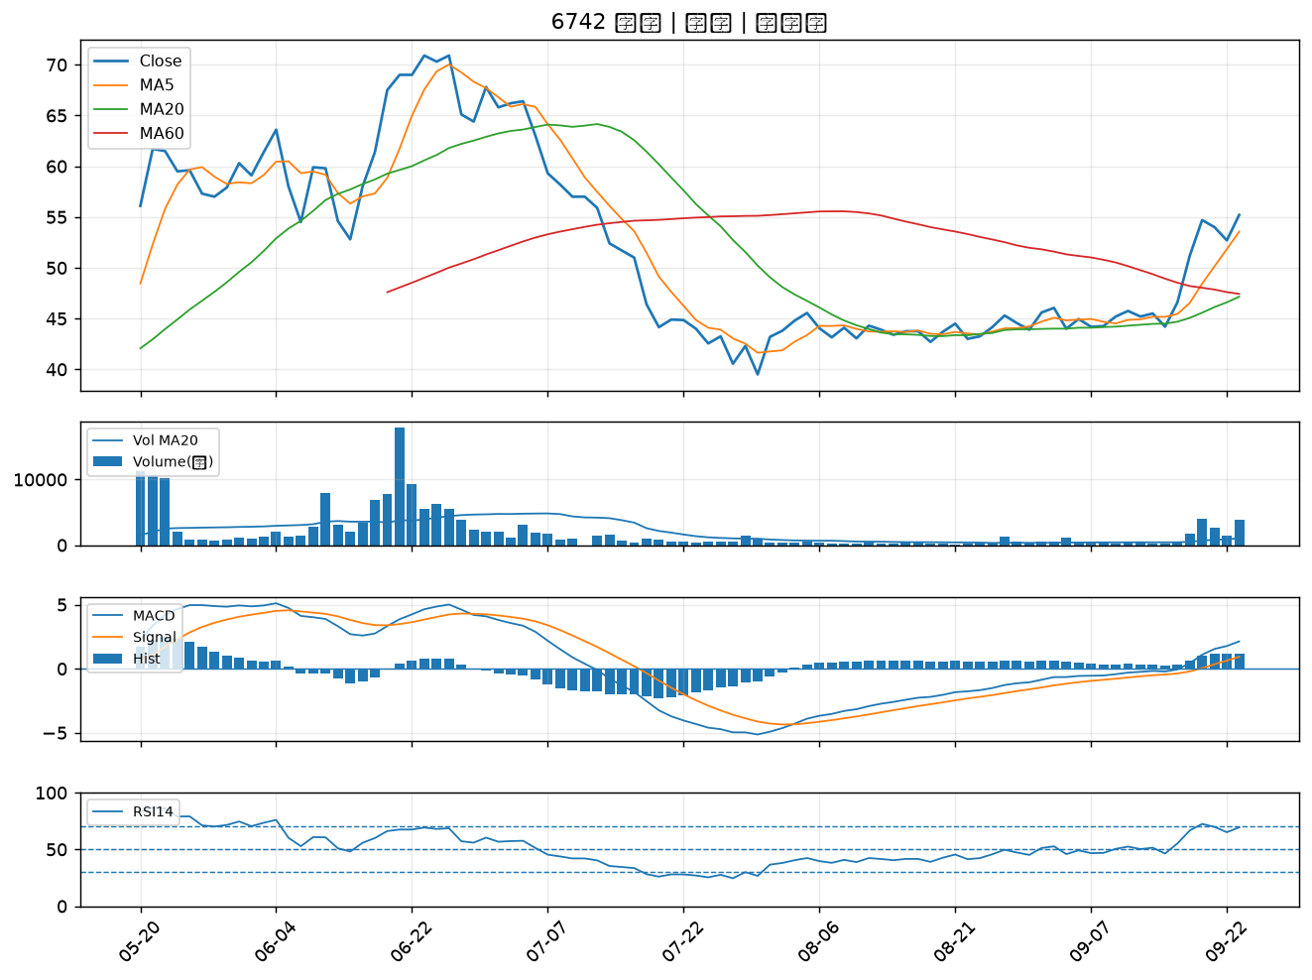

6770 力積電｜B級

